b1
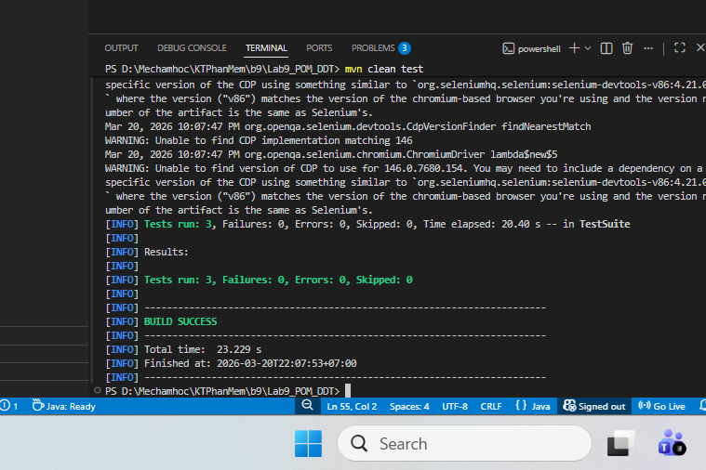
Bài 1 XÂY DỰNG BASEPAGE VÀ BASETEST (1.0 điểm)

b2

Bài 2: XÂY DỰNG PAGE OBJECTS CHO SAUCEDEMO (1.0 điểm)

STT | Test Class | Tổng TC | Pass | Fail
1 | LoginTest | 3 | 3 | 0
2 | CartTest | 6 | 6 | 0

b3
BÁO CÁO KIỂM THỬ BÀI 3 - DATA DRIVEN TESTING VỚI EXCEL

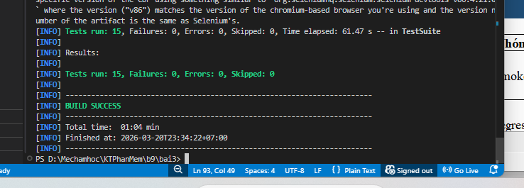
Project | bai3 - Login Data-Driven Testing
Website | https://www.saucedemo.com/
Framework | Selenium + TestNG + Apache POI + Excel DataProvider
Run time | 2026-03-20 23:34:22 +07:00
Execution result | BUILD SUCCESS

TỔNG HỢP KẾT QUẢ
Nhóm chạy | Số test | Pass | Fail | Skipped | Tỷ lệ pass
Smoke | 3 | 3 | 0 | 0 | 100.0%
Regression | 12 | 12 | 0 | 0 | 100.0%
Tổng cộng | 15 | 15 | 0 | 0 | 100.0%

TỔNG HỢP DỮ LIỆU EXCEL

Sheet | Mục đích | Số dòng data | Cột chính | Nhóm chạy | Ghi chú
SmokeCases | Happy path - đăng nhập thành công | 3 | username, password, expected_url, description | smoke + regression | Đọc riêng khi chạy nhóm smoke
NegativeCases | Đăng nhập thất bại: sai pass, khóa tài khoản, rỗng | 5 | username, password, expected_error, description | regression | Dùng cho kiểm thử lỗi nghiệp vụ
BoundaryCases | Dữ liệu biên: chuỗi dài, ký tự đặc biệt, SQL pattern | 4 | username, password, expected_error, description | regression | Dùng cho dữ liệu biên và bất thường
Tổng số dòng data | 12

DANH SÁCH TEST CASE BÀI 3

TC ID | Sheet | Description | Username | Password | Expected | Nhóm | Actual | Result | Note
TC01 | SmokeCases | Login thành công với standard_user | standard_user | secret_sauce | URL contains inventory | smoke | Pass | Pass
TC02 | SmokeCases | Login thành công với problem_user | problem_user | secret_sauce | URL contains inventory | smoke | Pass | Pass
TC03 | SmokeCases | Login thành công với performance_glitch_user | performance_glitch_user | secret_sauce | URL contains inventory | smoke | Pass | Pass
TC04 | NegativeCases | Sai mật khẩu | standard_user | wrongpass | Error contains do not match | regression | Pass | Pass
TC05 | NegativeCases | User bị khóa | locked_out_user | secret_sauce | Error contains locked out | regression | Pass | Pass
TC06 | NegativeCases | Thiếu username |  | secret_sauce | Error contains Username is required | regression | Pass | Pass
TC07 | NegativeCases | Thiếu password | standard_user |  | Error contains Password is required | regression | Pass | Pass
TC08 | NegativeCases | Thiếu cả username và password |  |  | Error contains Username is required | regression | Pass | Pass
TC09 | BoundaryCases | Username rất dài | aaaaaaaaaaaaaaaaaaaaaaaaa | secret_sauce | Error contains do not match | regression | Pass | Pass
TC10 | BoundaryCases | Password ký tự đặc biệt | standard_user | !@#$%^&* | Error contains do not match | regression | Pass | Pass
TC11 | BoundaryCases | SQL pattern ở username | ' OR '1'='1 | secret_sauce | Error contains do not match | regression | Pass | Pass
TC12 | BoundaryCases | SQL pattern ở password | standard_user | ' OR '1'='1 | Error contains do not match | regression | Pass | Pass
TC13 | RegressionSummary | Chạy lại 3 SmokeCases trong regression | - | - | 3 case pass | regression | Pass | Pass | Regression gồm cả SmokeCases
TC14 | RegressionSummary | Regression data provider gộp 3 sheet | - | - | Đọc đủ 12 dòng dữ liệu | regression | Pass | Pass
TC15 | RegressionSummary | Report hiển thị description từ Excel | - | - | Tên case hiển thị theo description | regression | Pass | Pass

b4
BÁO CÁO KIỂM THỬ BÀI 4 - JSON READER + JAVA FAKER

Dự án | bai4
Website kiểm thử | https://www.saucedemo.com/
Kỹ thuật | Data-Driven Testing với JSON + sinh dữ liệu ngẫu nhiên bằng Java Faker
Tổng test đã chạy | 7
Kết quả | BUILD SUCCESS
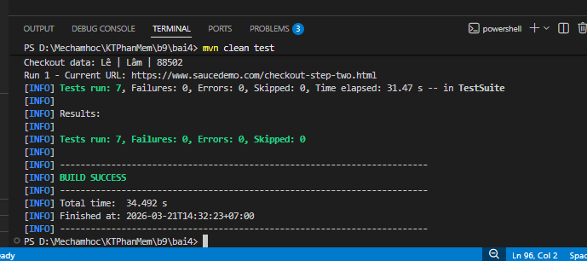
Thời gian hoàn tất | 2026-03-21 14:17:41 +07:00

TỔNG HỢP KẾT QUẢ THEO NHÓM TEST
STT | Nhóm test | Nguồn dữ liệu | Tổng TC | Pass | Fail | Ghi chú
1 | UserLoginTest | users.json | 5 | 5 | 0 | Đọc dữ liệu từ JSON, kiểm thử success và failure
2 | CheckoutFakerTest | Java Faker | 2 | 2 | 0 | Sinh dữ liệu ngẫu nhiên cho checkout
3 | Tổng cộng | - | 7 | 7 | 0 | PASS 100%

BÁO CÁO TỔNG HỢP BÀI 4 (GỘP CÁC PHẦN)

TC ID | Phần | Description | Input chính | Expected | Actual | Kỹ thuật | Result | Nguồn | Ghi chú
TC01 | JSON | Đăng nhập standard_user | standard_user / secret_sauce | Success | Pass | JSON DataProvider | Pass | users.json
TC02 | JSON | Đăng nhập problem_user | problem_user / secret_sauce | Success | Pass | JSON DataProvider | Pass | users.json
TC03 | JSON | Locked out user | locked_out_user / secret_sauce | Fail | Pass | JSON DataProvider | Pass | users.json
TC04 | JSON | Sai mật khẩu | standard_user / wrong_password | Fail | Pass | JSON DataProvider | Pass | users.json
TC05 | JSON | Bỏ trống dữ liệu | '' / '' | Fail | Pass | JSON DataProvider | Pass | users.json
TC06 | Faker | Checkout dữ liệu random lần 1 | Hoàng / Phú / 05830 | Step two | Pass | Java Faker | Pass | Random
TC07 | Faker | Checkout dữ liệu random lần 2 | Vương / Nhân / 00039 | Step two | Pass | Java Faker | Pass | Random

b5
BÁO CÁO KIỂM THỬ BÀI 5 - CONFIG READER + ĐA MÔI TRƯỜNG

1. THÔNG TIN CHUNG
Dự án | Bài 5 - ConfigReader
Mục tiêu | Chạy test đa môi trường (dev, staging) bằng tham số -Denv, không sửa code

2. CẤU HÌNH MÔI TRƯỜNG
Môi trường | File config | URL | Explicit Wait | Kết quả
dev | config-dev.properties | https://www.saucedemo.com/ | 15 | PASS
staging | config-staging.properties | https://www.saucedemo.com/ | 20 | PASS

3. THỰC THI
Command | Log chính | Kết quả
mvn test -Denv=dev | Đang dùng môi trường dev | explicit.wait=15 | PASS
mvn test -Denv=staging | Đang dùng môi trường staging | explicit.wait=20 | PASS

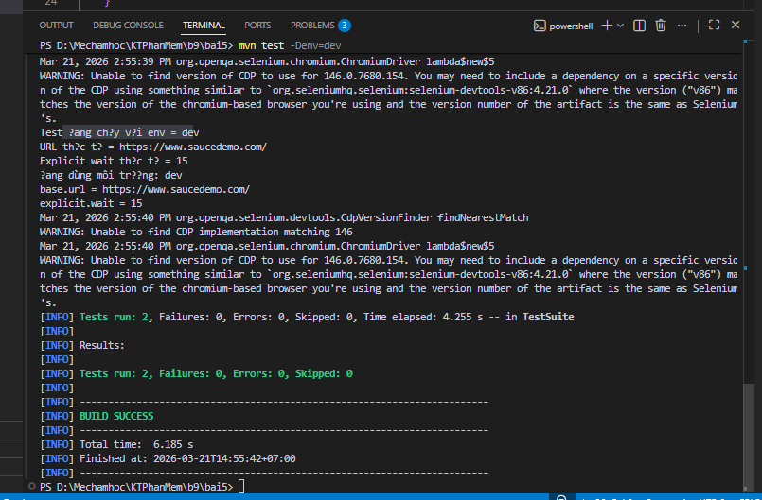
4. NGUYÊN LÝ HOẠT ĐỘNG
1. | ConfigReader sử dụng Singleton để load config duy nhất một lần.
2. | File config được chọn dựa trên System.getProperty('env').
3. | BaseTest set env trước khi khởi tạo ConfigReader.
4. | Không hardcode URL và timeout trong code.
5. | Chỉ cần thay đổi tham số -Denv để chuyển môi trường.

b6
BÁO CÁO KIỂM THỬ BÀI 6 - RETRYANALYZER + FLAKY TEST SIMULATION

1. THÔNG TIN CHUNG
Dự án | bai5 - mở rộng cơ chế retry cho framework
Mục tiêu | Triển khai RetryAnalyzer và chứng minh retry hoạt động đúng bằng test mô phỏng flaky.
Kỹ thuật chính | ConfigReader + RetryAnalyzer + RetryListener + TestNG Listener
Kết quả tổng | BUILD SUCCESS sau khi retry hoạt động đúng

2. CẤU HÌNH RETRY
Môi trường | File config | base.url | explicit.wait | max.retry | Ý nghĩa
dev | config-dev.properties | https://www.saucedemo.com/ | 15 | 2 | Cho phép retry tối đa 2 lần
staging | config-staging.properties | https://www.saucedemo.com/ | 20 | 2 | Cho phép retry tối đa 2 lần
test đặc biệt | đổi max.retry=0 | - | - | 0 | Fail ngay lần đầu, không retry

3. THÀNH PHẦN ĐÃ TRIỂN KHAI
STT | Thành phần | Vị trí | Vai trò | Trạng thái
1 | RetryAnalyzer.java | framework.retry | Implements IRetryAnalyzer, đọc maxRetry từ ConfigReader | Hoàn thành
2 | RetryListener.java | framework.retry | Implements IAnnotationTransformer, tự áp dụng retry cho tất cả test | Hoàn thành
3 | FlakySimulationTest.java | framework.tests | Mô phỏng test fail 2 lần đầu và pass ở lần thứ 3 | Hoàn thành
4 | ConfigReader.java | framework.config | Bổ sung hàm getMaxRetry() | Hoàn thành
5 | testng.xml | root | Đăng ký listener trong thẻ <listeners> | Hoàn thành

4. MÔ PHỎNG FLAKY TEST VÀ KẾT QUẢ THỰC THI
Lần chạy | Sự kiện | Console / Report | Kết quả
1 | Chạy lần đầu | Lần chạy thứ: 1 | FAIL
2 | Retry lần 1 | Retry lần 1 cho test: testFlakyScenario | RETRY
3 | Chạy lần hai | Lần chạy thứ: 2 | FAIL
4 | Retry lần 2 | Retry lần 2 cho test: testFlakyScenario | RETRY
5 | Chạy lần ba | Lần chạy thứ: 3 | PASS

5. KỊCH BẢN SO SÁNH max.retry = 2 VÀ max.retry = 0
Kịch bản | Thiết lập | Hành vi mong đợi | Kết quả
Kịch bản 1 | max.retry=2 | Test fail 2 lần đầu, pass lần thứ 3 | PASS
Kịch bản 2 | max.retry=0 | Test fail ngay lần đầu, không retry | PASS nếu report đúng 1 lần fail

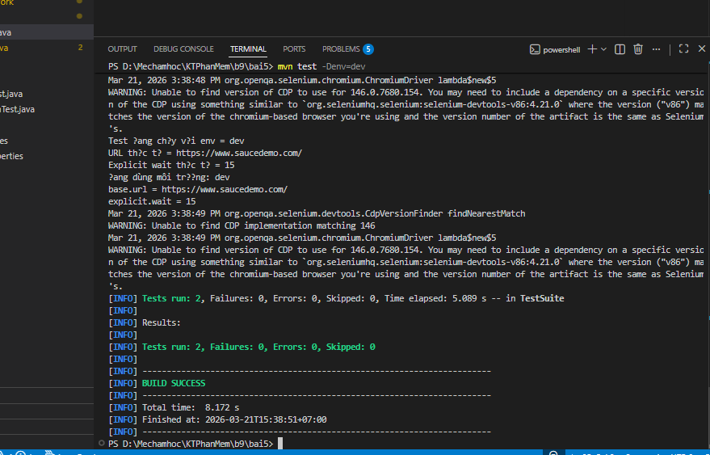
6. LỆNH CHẠY VÀ BẰNG CHỨNG
Lệnh | Mục đích | Kết quả mong đợi
mvn test -Denv=dev | Chạy retry ở môi trường dev | Log hiển thị env=dev, explicit.wait=15, max.retry=2
mvn test -Denv=staging | Chạy retry ở môi trường staging | Log hiển thị env=staging, explicit.wait=20, max.retry=2
Đổi max.retry=0 rồi chạy lại | Chứng minh không retry | Fail ngay lần đầu, không có log Retry

